Diagram riket
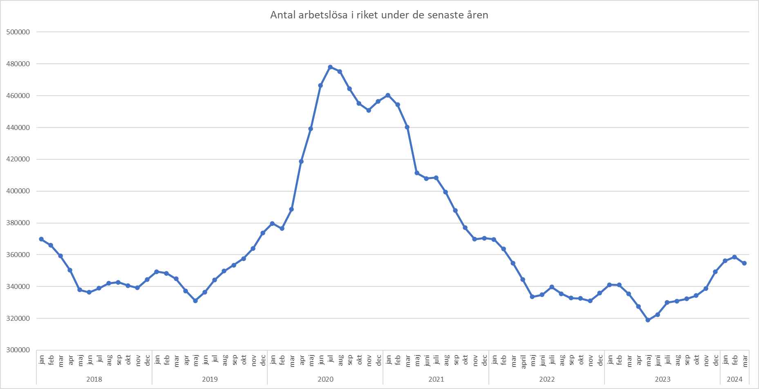
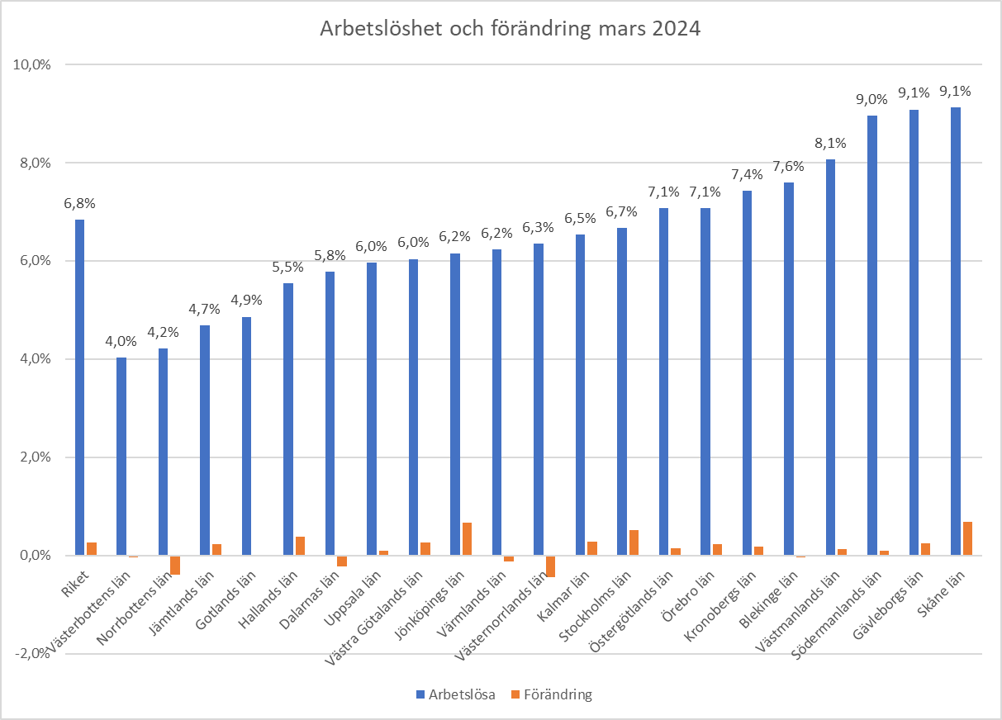

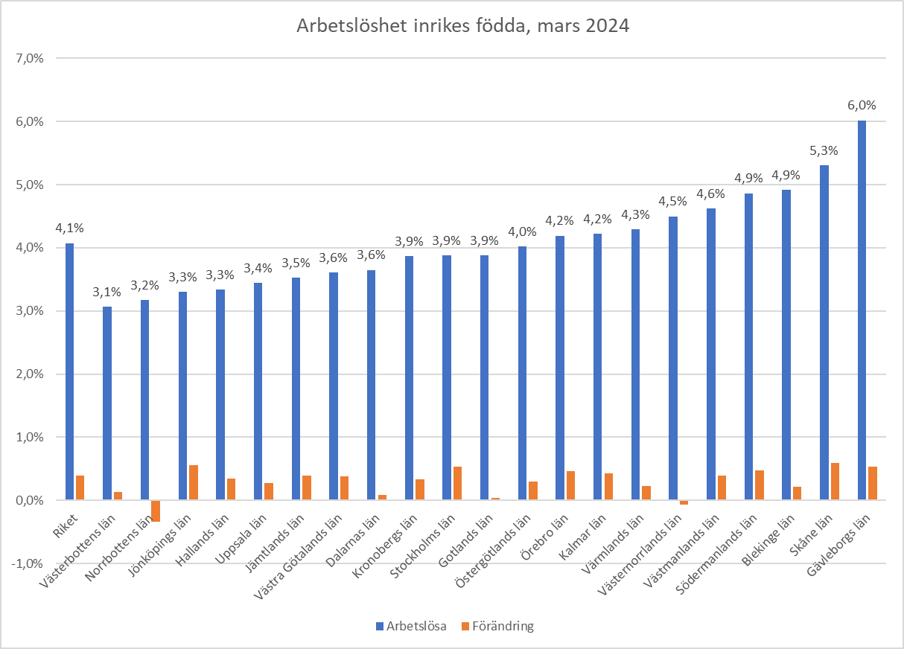
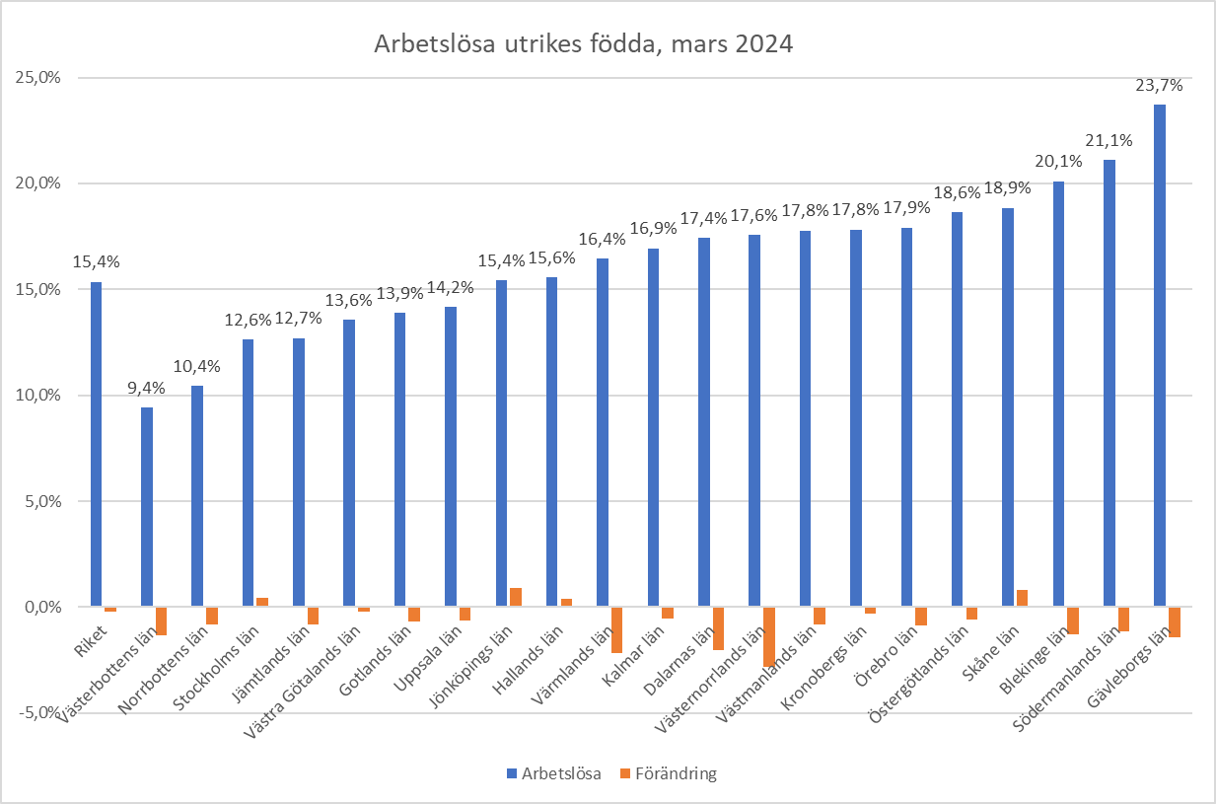

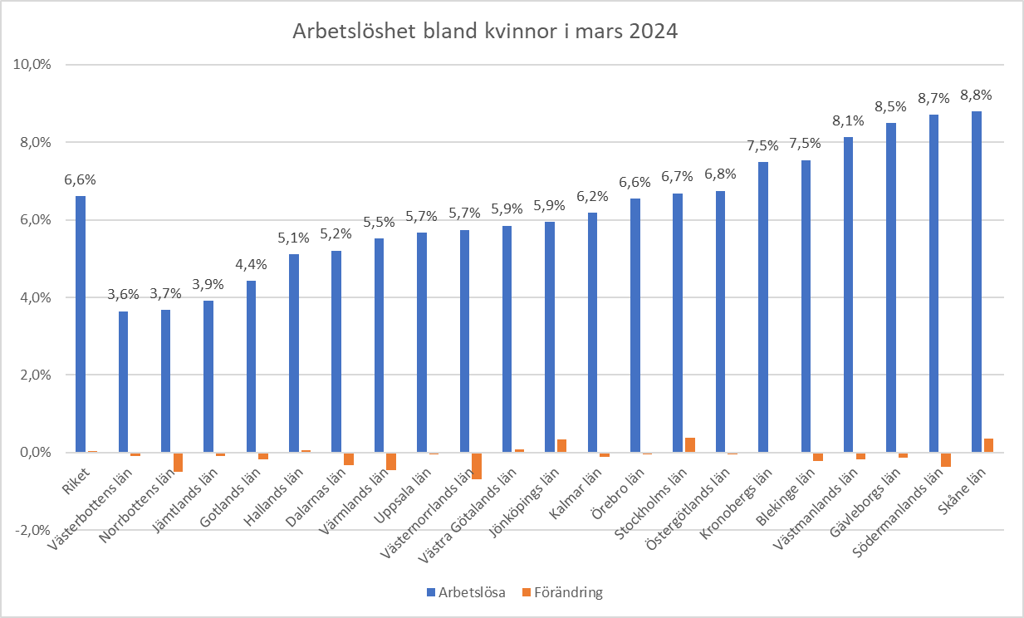
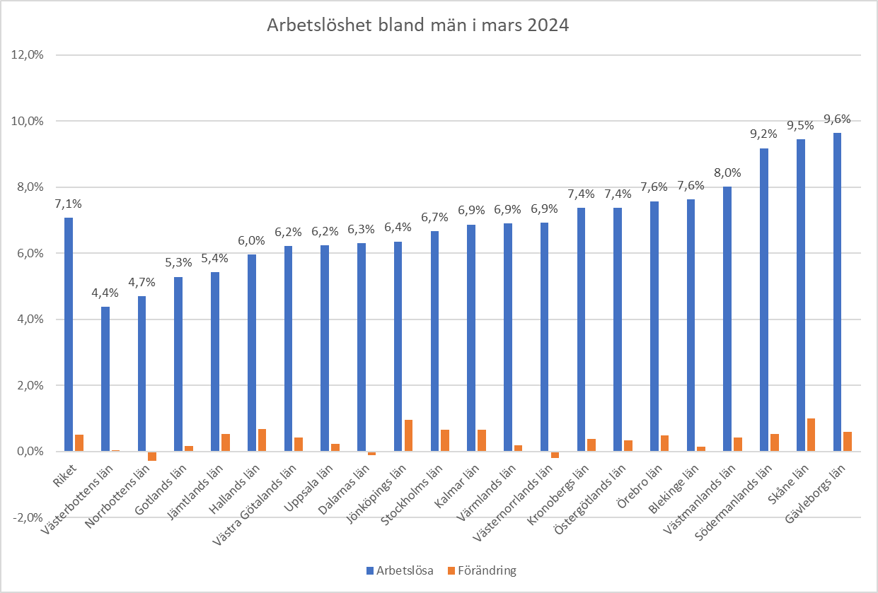

Diagram Dalarna
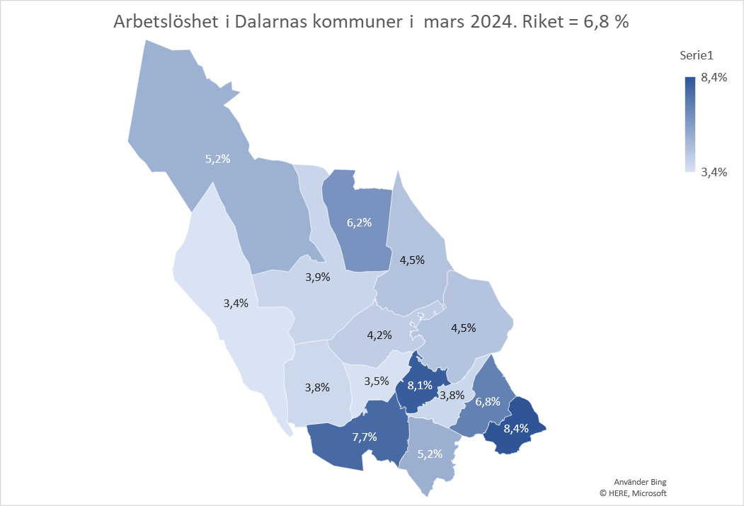
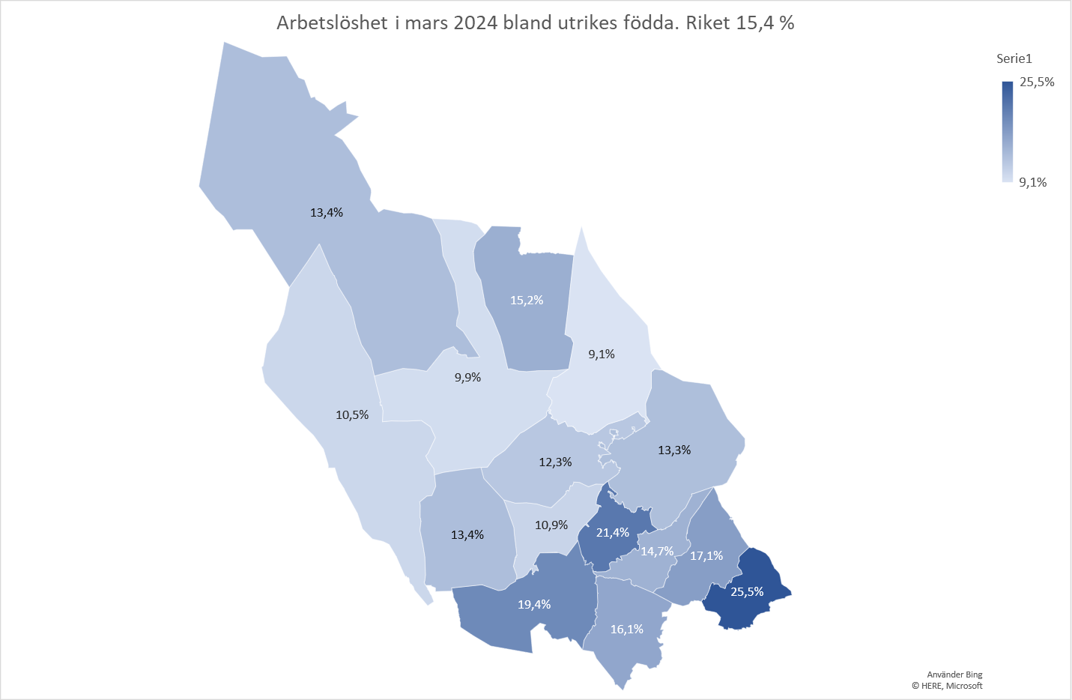
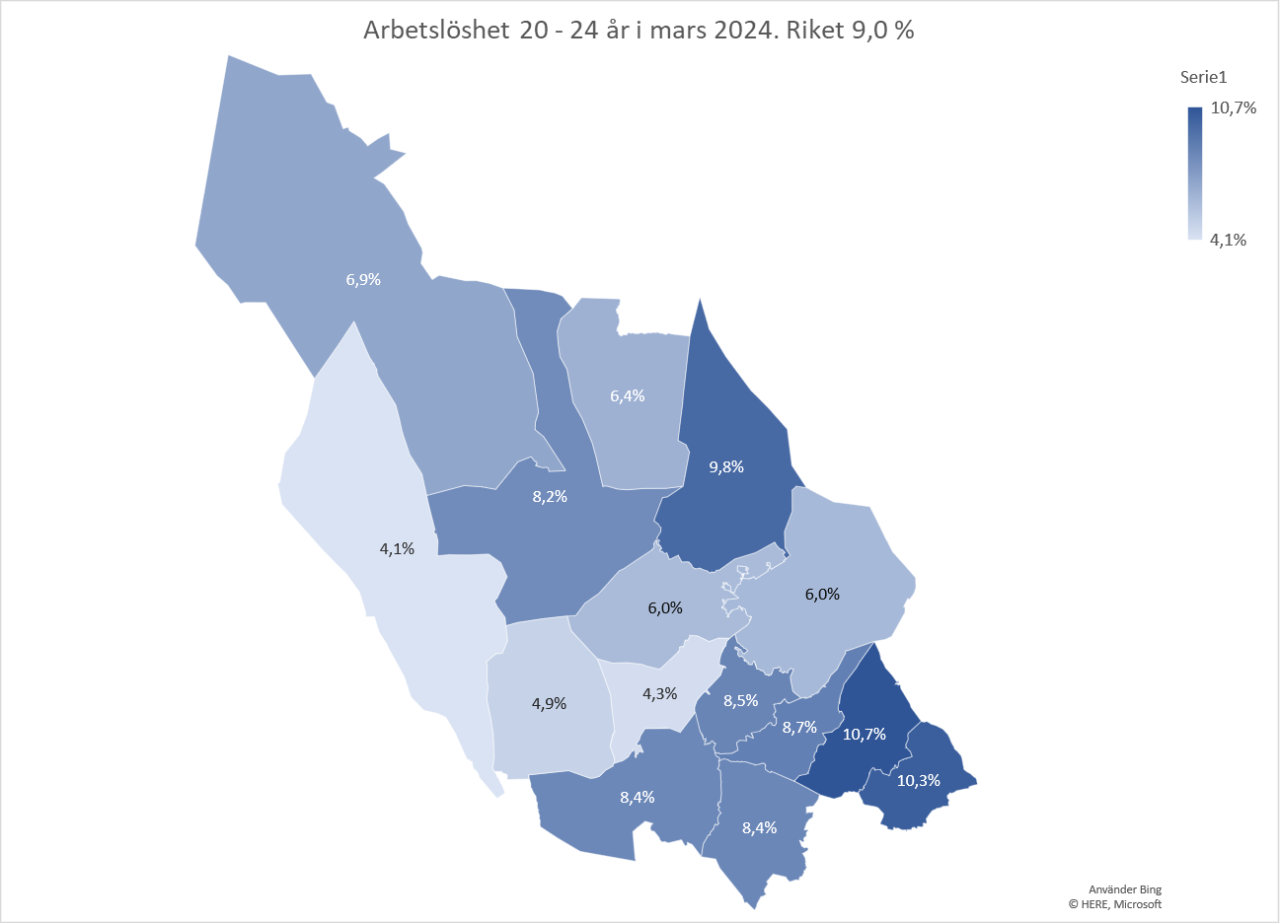
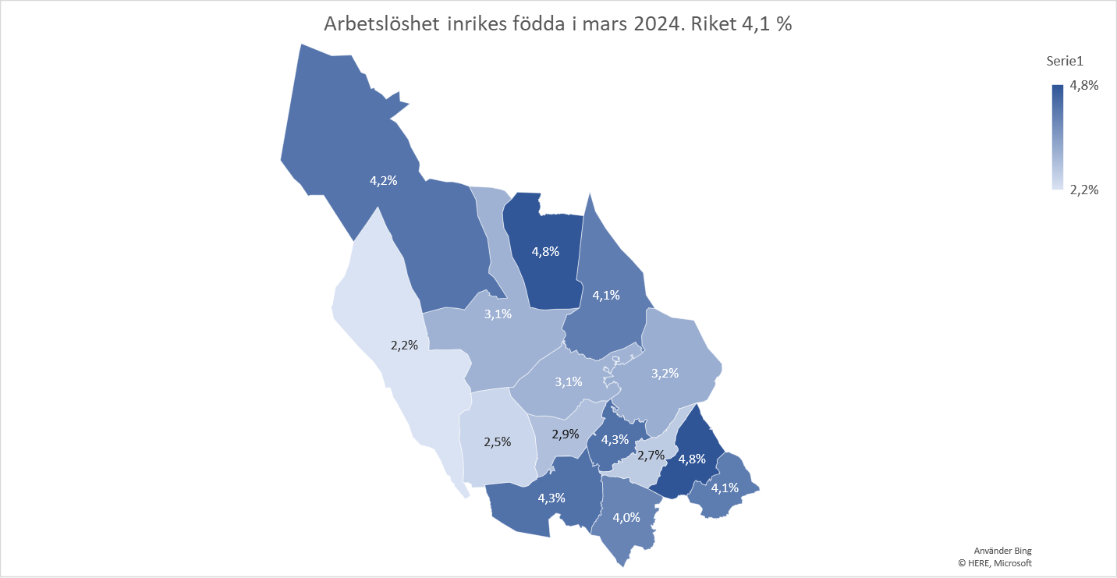
Antal arbetslösa i Dalarna under de senaste åren
jan | 9528
feb | 9388
mar | 9267
apr | 8886
maj | 8246
jun | 7983
jul | 7927
aug | 8000
sep | 8096
okt | 8130
nov | 8078
dec | 8166
jan | 8373
feb | 8378
mar | 8296
apr | 7963
maj | 7687
jun | 7698
jul | 7889
aug | 8101
sep | 8215
okt | 8310
nov | 8414
dec | 8809
jan | 8964
feb | 8934
mar | 9098
apr | 9778
maj | 10039
jun | 10549
jul | 10695
aug | 10668
sep | 10483
okt | 10371
nov | 10345
dec | 10611
jan | 10641
feb | 10531
mar | 10282
maj | 9450
juni | 9142
juli | 9108
aug | 9005
sep | 8780
okt | 8567
nov | 8453
dec | 8601
jan | 8692
feb | 8566
mar | 8382
...

